registroDefectos
Fecha | No. Defecto encontrado | Tipo de Defecto encontrado | Fase en la que se produjo | Fase en la que se removió | Tiempo invertido en corrección (min) | Referencia de otro defecto

2022-10-29 | 100 | Entorno | Planeación | Desarrollo | 20 | el diseño se cambia de modales a las alertas de sweet aler, para mejorar el entorno y el codigo
2022-10-30 | 40 | Asignacion | Desarrollo | Desarrollo | 21 | se declara de manera erronea el id del boton "quiero irme", ya que se sigue llamando con el id del boton "jugar"
2022-10-31 | 100 | Entorno | Desarrollo | Desarrollo | 30 | no cogia el responsive de la plantilla
2022-11-01 | 80 | Funciones | Desarrollo | Desarrollo | 30 | la funcion de "quiero irme" con la alerta de datos finales se mostraba en pocos segundos y volvia a iniciar el juego sin poder ver bien los resultados pero se pudo corregir
2022-11-02 | 20 | Sintaxis | Desarrollo | Compilacion | 30 | se habian escrito de manera incorrecta las alertas, se habia utilizado comillas acostadas en vez de simples
2022-11-03 | 80/100 | Funciones y Entorno | Compilación |  |  | se encuentra el error de que en el juego de inicio al darle al boton "jugar" el juego muestra la alerta del resultado por mini segundos y carga de nuevo el juego llevandolo a la vista de inicio
TOTAL | 5 |  |  |  | 131

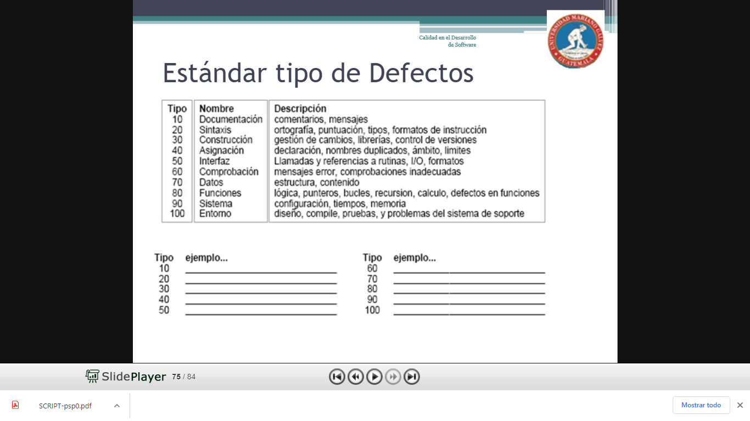

10 | documentación | 60 | chequeo
20 | sintaxis | 70 | datos
30 | construir | 80 | función
40 | asignación | 90 | sistema
50 | interface | 100 | entorno

CONCLUSIONES
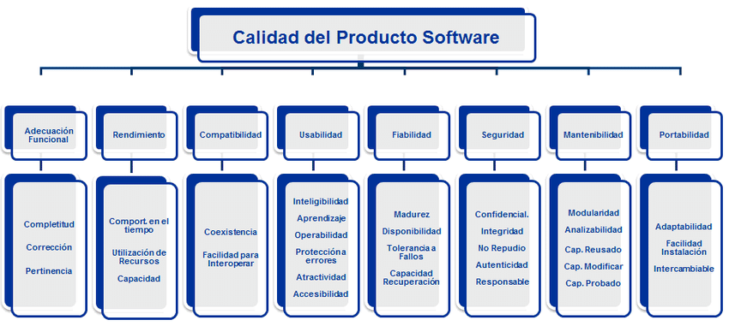
PRODUCTO ISO/IEC 25010
1 | Se logra evaluar la estadistica de los defectos
2 | los registros e muestran completos y legibles
3 | la utilizacion de recursos es eficaz
4 | se utlizan diferentes recursos para el juego
5 | la autenticidad de los formatos corresponde a lo necesitado
6 | el rendimiento del juego llega ser increible
7 | los formatos se presentan de manera simple y los datos de manera correcta

PRODUCTO ISO/IEC 250020
 | en la planeacion del proyecto se crean los documentos adecuados y se digitan los registros tiempo y defectos
 | se hace una "estimacion " del tiempo
 | se hace la plantilla para los formatos y se digita de acuerdo al desarrollo de cada actividad
 | se cumple de manera efectiva la plantilla de registroDefectos, mostrando los errores que se producjeron desde el inicio del proyecto

APLICACIÓN PSP
AL realizar estas platilla se muestra de manera detallada el tiempo de elaboracion de cada una de las actividades, explicando la actividad realizada y si se tuvo una "evaluacion" en esta... por parte de la otra plantilla con ayuda del estandar de los tipos de defectos se pudo completar este formulario, escribiendo lo requerido y analisando que tipo de defecto es el erro, con este tambien nos damos en que fase hay mas defectos.

